Sheet1
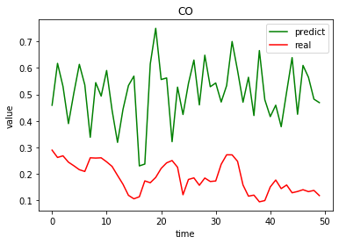
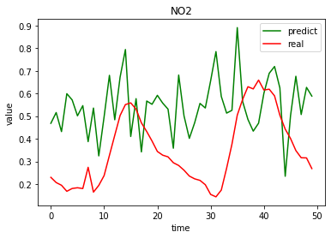
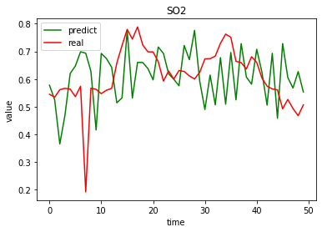
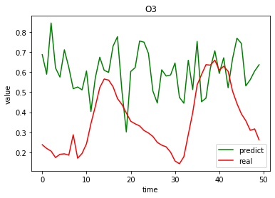
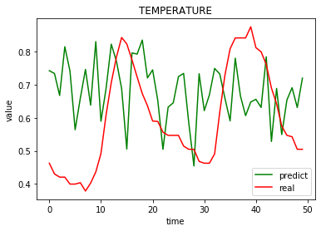
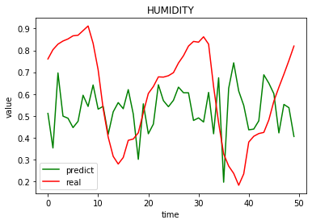
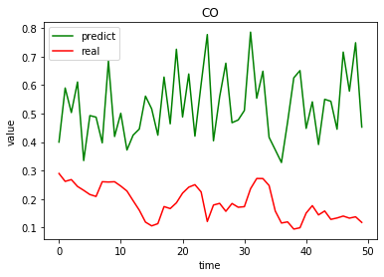
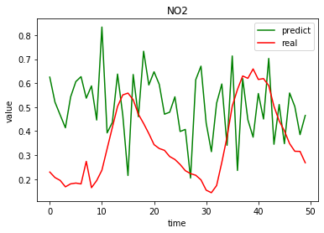
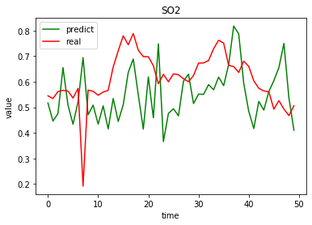
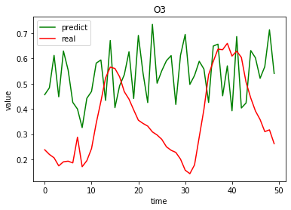
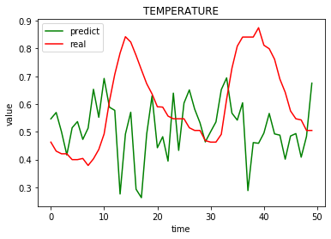
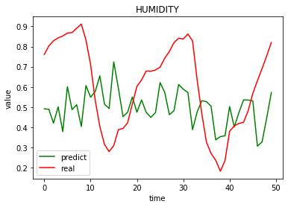
0 | CO | NO2 | SO2 | O3 | TEMPERATURE | HUMIDITY | 未反归一化的数据 | CO | NO2 | SO2 | O3 | TEMPERATURE | HUMIDITY
绝对误差 | 0.32042638381 | 0.2352317122 | 0.10478695134 | 0.26340304671 | 0.16489919629 | 0.21936112781 | 绝对误差 | 0.3388501066 | 0.22161398243 | 0.12884184746 | 0.22220330047 | 0.17486034347 | 0.21726460675
MSE | 0.11659622968 | 0.072164594875 | 0.017943609624 | 0.091807699627 | 0.037192627643 | 0.064572060505 | MSE | 0.13246721031 | 0.067555255176 | 0.024131428827 | 0.064035459202 | 0.049085037397 | 0.063217498258
RMSE | 0.34146190078 | 0.26863468666 | 0.13395375928 | 0.30299785416 | 0.19285390233 | 0.25411033136 | RMSE | 0.36396045157 | 0.25991393802 | 0.15534293942 | 0.25305228551 | 0.22155143285 | 0.25143090156

